Смета с изображениями
Фото | Наименование | Ед. изм. | Кол-во | Объект | Цена за ед. (UZS) | Общая сумма (UZS)
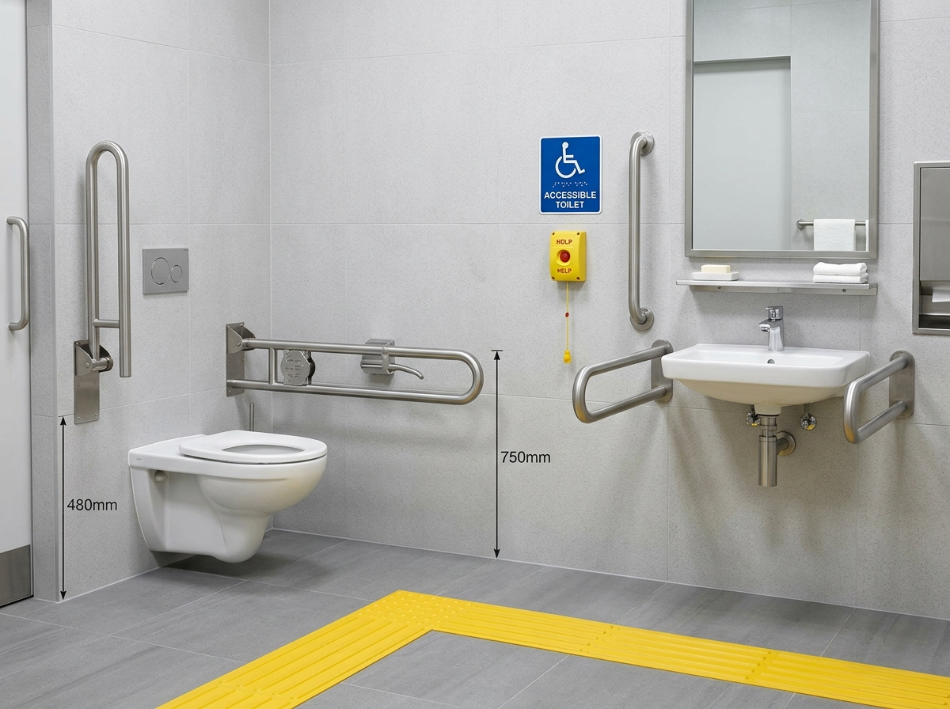 | КОМПЛЕКТ ДЛЯ САНУЗЛА ИНВАЛИДОВ /ПОРУЧНИ СКЛАДНОЙ ПОРУЧЕНЬ ПИКТОГРАММА П ОБРАЗНЫЙ РУЧКИ ДЛЯ ДВЕРЕЙ КНОПКИ ВЫЗОВА ПОМОЩИ ТАКТИЛЬНАЯ НАПЛАВЛЯЮЩАЯ ПОЛОСА//СЕРТИФИЦИРОВАННЫЙ ПРОИЗВОДИТЕЛЬ/ | К-Т | 4 | Амфитеатр | 2,200,892.85
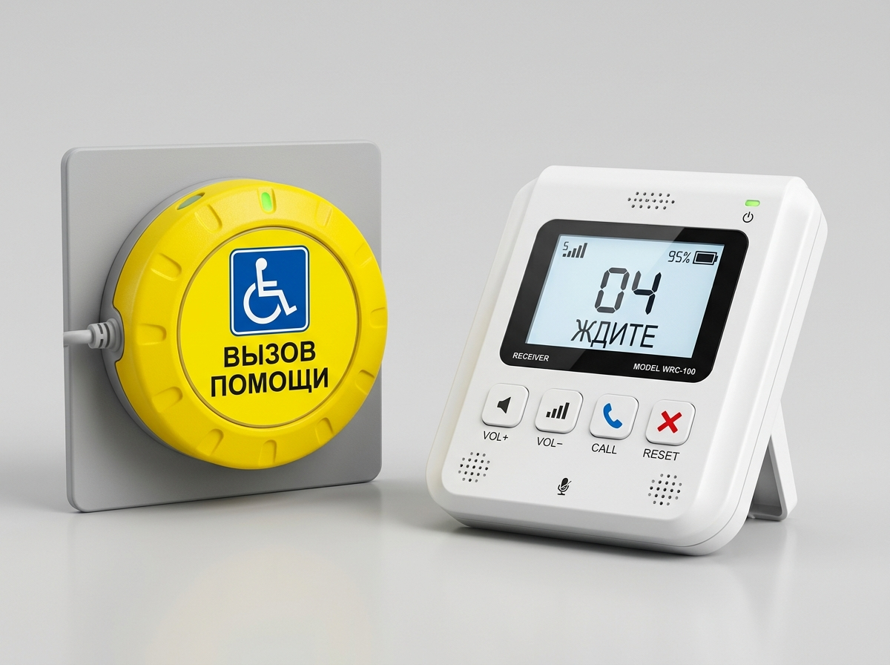 | КНОПКА ВЫЗОВА ПОМОЩИ СЕНСОРНАЯ+ПРЁМНИК/СЕРТИФИЦИРОВАННЫЙ ПРОИЗВОДИТЕЛЬ/ | комп | 4 | Амфитеатр | 1,096,785.71
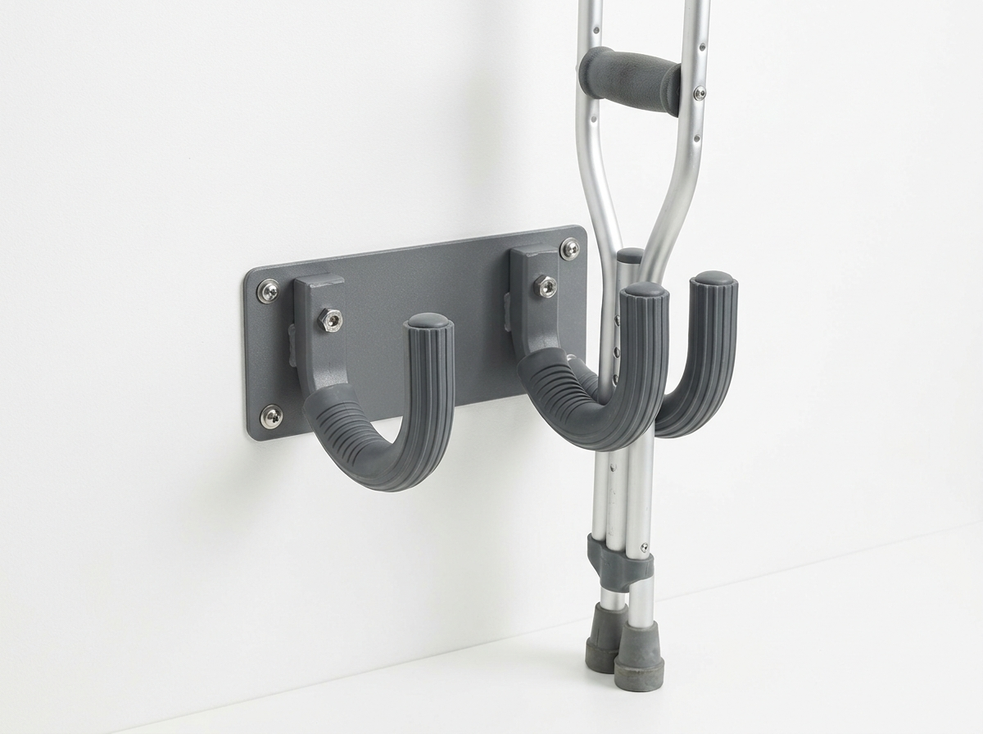 | КРЮЧОК ДЛЯ КОСТЫЛЕЙ/СЕРТИФИЦИРОВАННЫЙ ПРОИЗВОДИТЕЛЬ/ | ШТ | 4 | Амфитеатр | 54,857.14
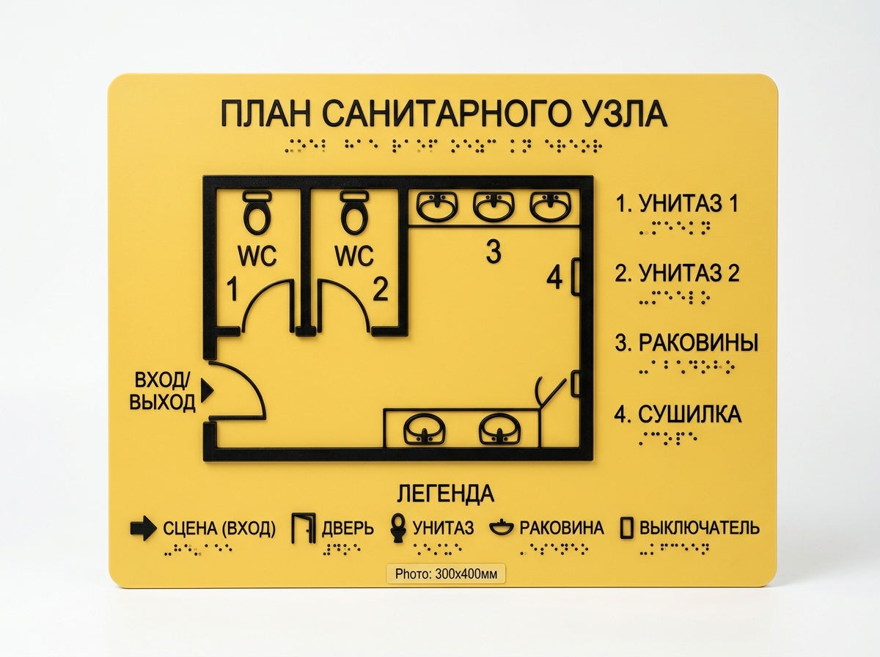 | МНЕМОСХЕМА САНУЗЛА 300Х400ММ МАТЕРИАЛ КОМПОЗИТ/СЕРТИФИЦИРОВАННЫЙ ПРОИЗВОДИТЕЛЬ/ | ШТ | 2 | Амфитеатр | 1,165,816.60
 | ТАКТИЛЬНАЯ ПИКТОГРАММА,МАТЕРИАЛ ПВХ,150Х150ММ/СЕРТИФИЦИРОВАННЫЙ ПРОИЗВОДИТЕЛЬ/ | ШТ | 12 | Амфитеатр | 51,958.40
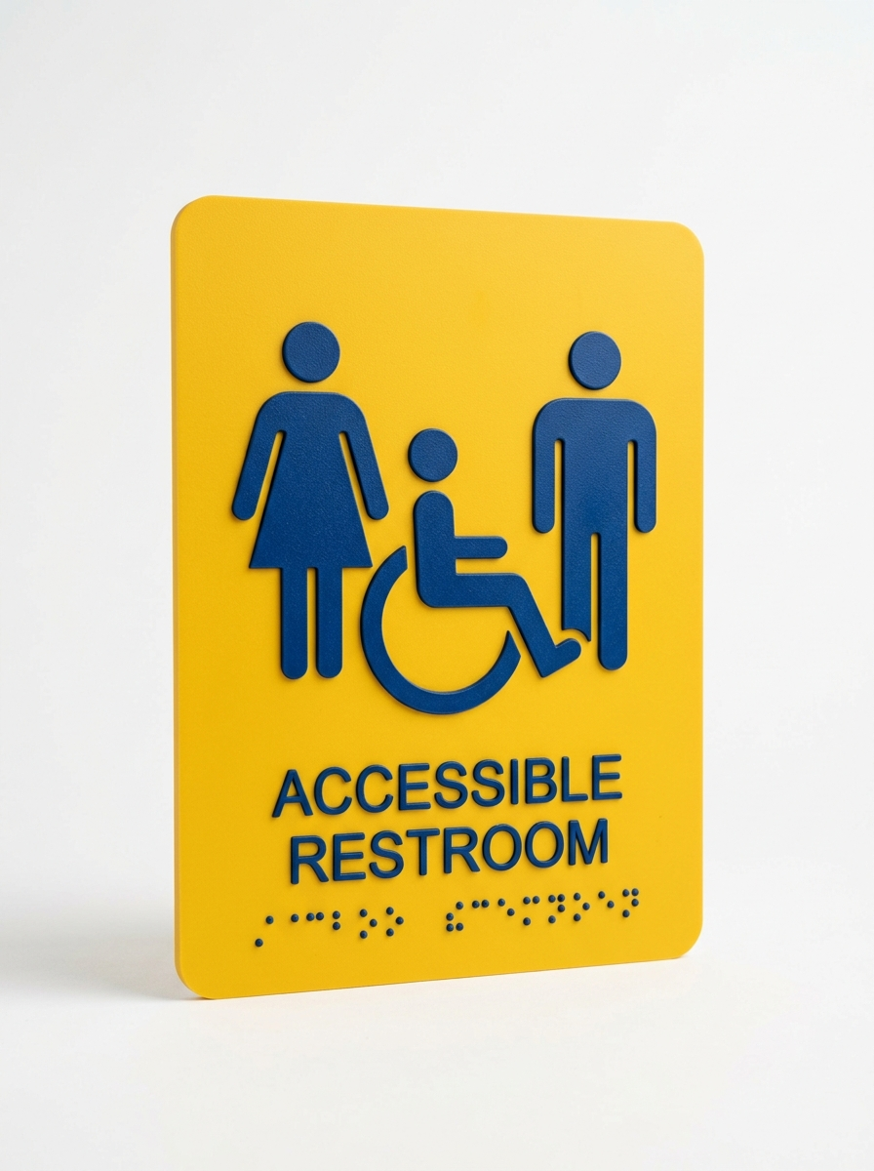 | ТАКТИЛЬНАЯ ПИКТОГРАММА,МАТЕРИАЛ ПВХ,150Х200ММ/СЕРТИФИЦИРОВАННЫЙ ПРОИЗВОДИТЕЛЬ/ | ШТ | 4 | Амфитеатр | 97,422.00
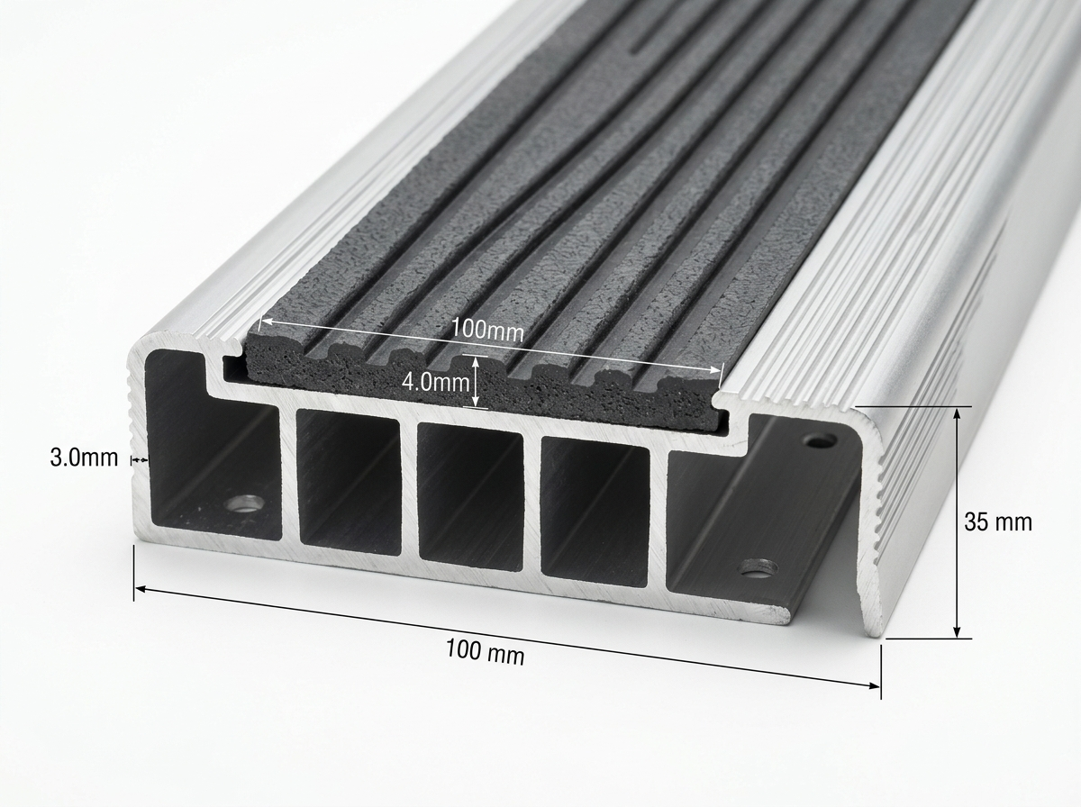 | ПРОФИЛЬ АЛЮМИНИЕВЫЙ С ПРОТИВОСКОЛЬЗЯЩЕЙ ВСТАВКОЙ,1300х100ММ/СЕРТИФИЦИРОВАННЫЙ ПРОИЗВОДИТЕЛЬ/ | ШТ | 8 | Амфитеатр | 135,711.00
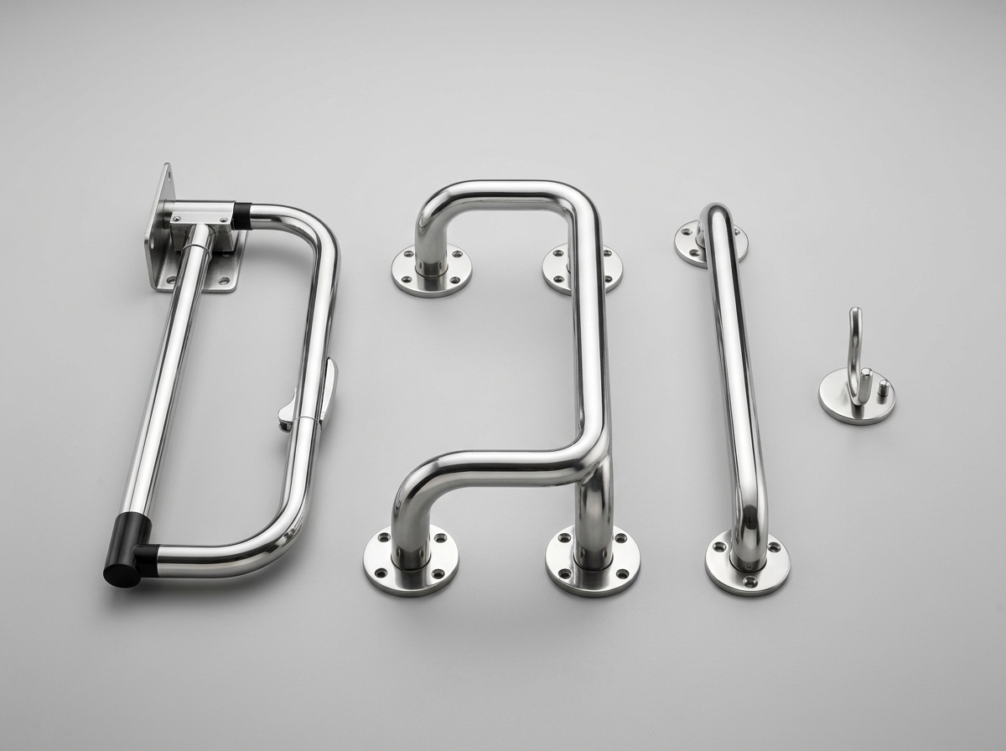 | КОМПЛЕКТ САН.УЗЛА ДЛЯ ИНВАЛИДОВ/ПОРУЧЕНЬ U-ОБРАЗНЫЙ ОТКИДНОЙ,НЕРЖ.СТАЛЬ,ДИАМЕТР 32,600ММ,ПОРУЧЕНЬ ДЛЯ РАКОВИНЫ ППС-4 НЕРЖ. СТАЛЬ,ДИАМЕТР 38,ПОРУЧЕНЬ ПРЯМОЙ СТАЦИОНАРНЫЙ ,НЕРЖ. СТАЛЬ,ДИАМЕТР 32,600ММ,КРЮЧОК ДЛЯ ОДЕЖДЫ./ | К-Т | 4 | Амфитеатр | 2,465,000.00
 | КОМПЛЕКТ ДЛЯ САНУЗЛА ИНВАЛИДОВ (ПОРУЧНИ U-ОБРАЗНЫЙ ОТКИДНОЙ НЕР. СТАЛЬ ДИАМЕТРОМ 32, 600 ММ ПОРУЧЕНЬ ДЛЯ РАКОВИНЫ ППС-4 НЕРЖ СТАЛЬ ДИАМЕТРОМ 38; ПОРУЧЕНЬ ПРЯМОЙ СТАЦИОНАРНЫЙ НЕР. СТАЛЬ ДИАМЕТРОМ 32, 600ММ КРЮЧОК ДЛЯ ОДЕЖДЫ П ОБРАЗНЫЕ РУЧКИ ДЛЯ ДВЕРЕЙ)(СЕРТИФИЦИРОВАННЫЙ ПРОИЗВОДИТЕЛЬ) | К-Т | 4 | Туалет 4шт | 3,631,250.00
 | ИТОГО:

